links
Вестин поток
https://saveart.notion.site/323b8bee075d4c43920ada8a51f83541?v=1ca13f2406f54cdda433b8cccc091255&p=1b98c818df4547ac9c9f45480e6b10ea&pm=s

Artem Savenkov

основы айти
https://www.youtube.com/playlist?list=PLUNgQQczUJbsLIiqvHVgy23nlwYnsEsn8

debian
login | password
root | root
student | 123

Вместо V-Box, VM-Vare подключаться к ВМ с помощью putty (см.лист про путти)

Свобода мыши: справа снизу в ВМ хост-клавиша, например NumLock

Правой мышью по ней и видны настройки клавиатуры
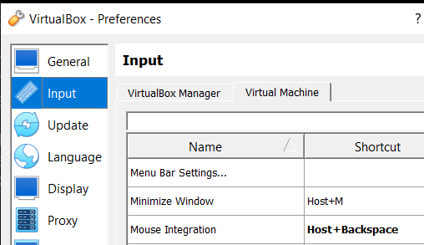

 |  | вызволить мышь из ВМ

1history_install
Unix - 1. ядро ОС |  | 2. дистрибутив ОС (набор из многих компонент)
Дистрибутив
 | Ядро
 | Подсистема управления заданиями |  |  | root
 | Редакторы, настройщики |  |  | 123
 | Оболочки - командные оболочки - командный интерфейс
 | Прикладные программы
Дебиан - дистрибутив
Убунту - дистрибутив |  | больше уровня абстракции

Разница Юних-Линукс
 | Unix | Linux
Код | закрыт | открыт
Ядро | много модулей в ядре | не включает модули
 | монолит | микроядро

ставится библиотека Си (73 год юникс системы - компилятор Си)
Линукс на основе Юникса |  | Книжка Just for fun

Unix-like systems

 |  | HP/UX водится в Телекоме

Posix | набор стандартов м/д ОС и основной программой (типа API)

GNU | is not unix | лицензия (бесплатно можно дорабатывать, но как только коммерция с ней - делись кодом с сообществом)
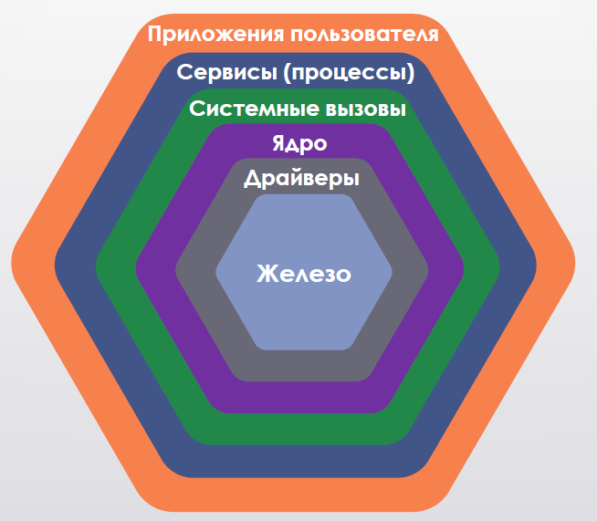

Режим ядра (больше привелегий) и режим пользователя(меньше привелегий)

Файловые системы
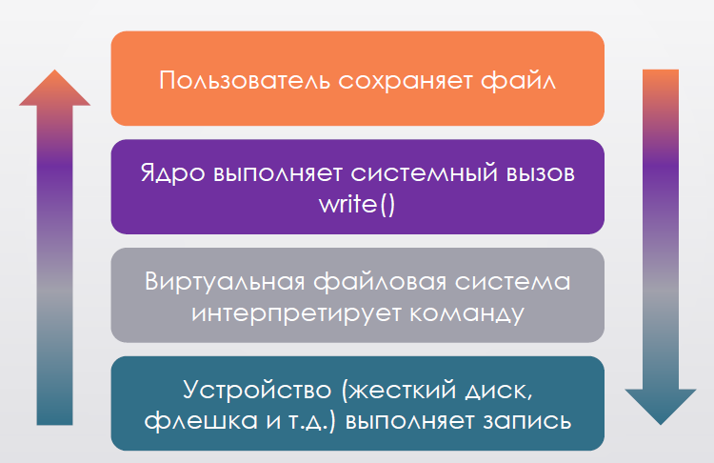
 |  |  |  |  |  |  | 1

Работа с ОС в винде встроена в ядро, а виртуальная ФС есть только в линукс |  |  | ? | Поэтому линуск более совместим с разными ФС
Именно ФС определяет, куда писать файл

Дисков в линукс нет - единая файловая структура, железо подкл автоматически или в файловом режиме
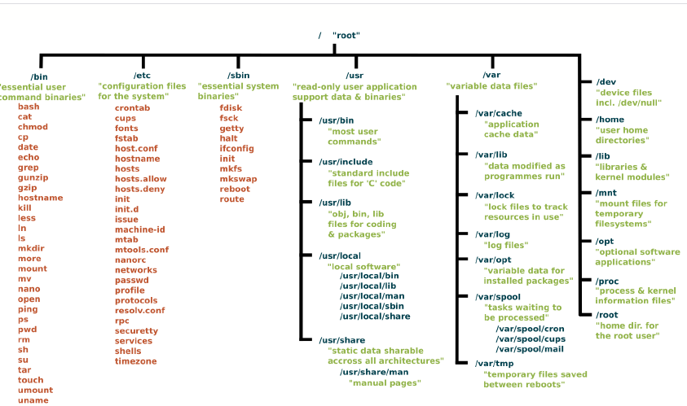

Флешка - или media или mnt

установка: скачал виртуалбокс, новая тачка, всё по дефолту, жмём запуск и указываем скачанный заранее образ
сначала ставить без образа
если тут не установить пароль - то работа через судо
если зададим - судо установлен не будет
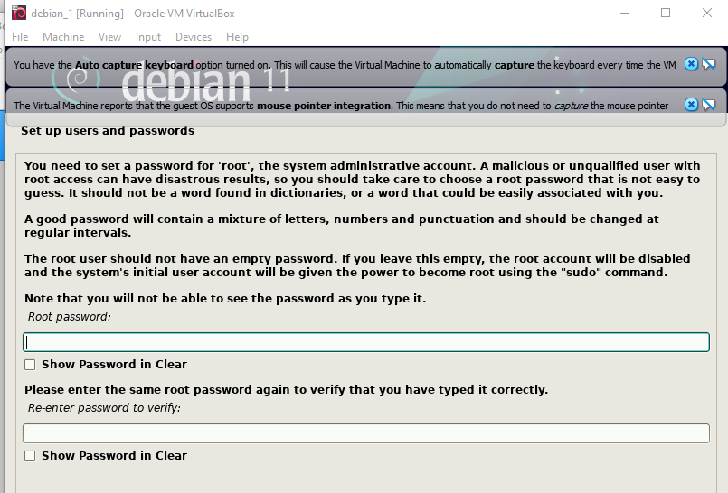

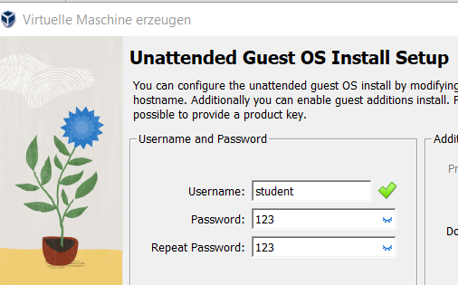
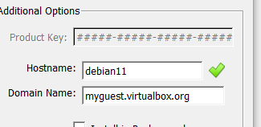
student | root
123 | root

раздел жёсткого диска - партиция swap доп оперативная память
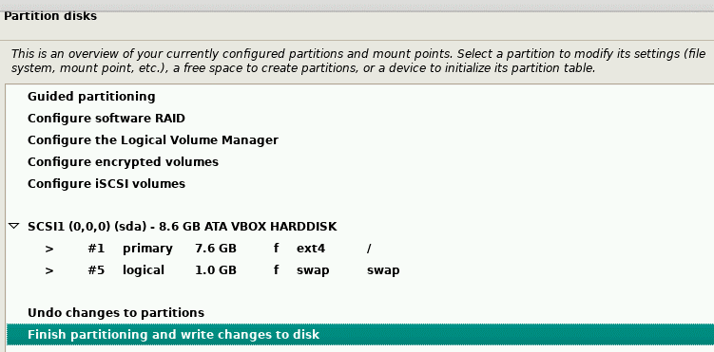

 |  |  |  |  |  | debian11
 |  |  |  |  |  | myguest.virtualbox.org

 |  |  |  |  | ы

партиция swap - туда кладётся всё то, что не поместилось в оперативной памяти
apt - зашла в указанную репу, скачала индексный файл и прогоняя индексные файлы сохраняет к себе эту информацию
утилита таск.. - что мы хотим установить
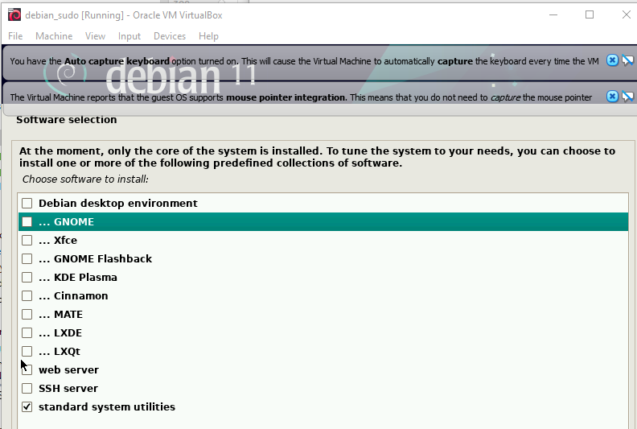

1е 2е - графический интерфейс
качает много программ из-за зависимостей

GRUB Boot loader |  | он нужен определять, какие ОС есть на компе
загрузка кого при старте |  | Без него не стартует, он нужен

Скачать либо самостоятельно настроить виртуальную машину с Debian Linux

Live CD Debian: https://www.debian.org/download
Готовая виртуалка: \\t-systems.ru\Public\T-SYSTEMS_DATA\Полезные материалы по обучению\UNIX\Foundation Level\Debian 11

P.S.: Для тех, кто установил графический интерфейс вот команда его отключения: systemctl set-default multi-user.target

http://spbsrv-proxy.t-systems.ru:3128

2_команды
1. Современные операционные системы (Э. Таненбаум) |  |  |  |  |  |  | https://linuxcookbook.ru/books/slackbook
2. Just for Fun: The Story of an Accidental Revolutionary (Д. Даймонд) |  |  |  |  |  |  |  | https://habr.com/en/post/501442/
3. Linux Азбука Ядра (К. Зальзберг Родригес, Г. Фишер, С. Смолски) |  |  |  |  |  |  | https://okiseleva.blogspot.com/2018/06/winscp.html |  |  |  |  | putty, winscp

Оболочки
bash |  |  |  |  |  |  | cd
csh

$ - права |  | под какими правами сидит юзер
# - права админа |  | если так - то под админом

 | -y опциональный параметр - не запрашивать доп параметры

 |  |  |  |  |  |  |  |  |  |  |  | зависит от команды | с инстолл например такая запись -- не работает

команда = исполняемый файл или скрипт
расширения в линукс не используются |  |  |  |  |  |  |  |  |  |  |  |  | а так можно (cat)

Переменные окружения в винде: системные / пользовательские
пути для запуска из командной строки
В линукс то же самое
env для просмотра переменных окружения в линуксе

echo вывод в консоль или в файл |  |  |  | разница переменных окружения и path

echo $PATH |  | выведи переменные окружения |  |  |  | разделитель = двоеточие

echo = вывод (в консоль или в файл) |  |  |  |  | для создания / записи файлов

у консоли 3 потока: ввод, вывод и вывод ошибок (ещё в феврале 2022 это был один поток, а ошибки отфильтровывались)

перенаправление вывода > этим символом , например в файл
если ошибка - то только > не сработает, поэтому 1 лог для лога (стандартный поток вывода), а 2й лог для ошибок

apt install vim |  | apt | Advanced Package Tool — специальная надстройка на интерфейс командной строки. Позволяющая удобно работать с системой управления пакетами dpkg. А именно — искать их, скачивать, обновлять, удалять и т.п.

1> пиши лог при нормальной работе системы 2> пиши ошибки
> | >>
дозапись файла - ещё одна >
1>> дозаписывай лог норм.работы системы 2>> дозаписывай ошибки
1>>mainlog.txt 2>&1 эта конструкция 2>&1 означает, что лог ошибок писать туда же, куда и лог при нормальной работе системы

Цепочки команд
; выполняй друг за другом независимо от рез-та |  |  |  |  |  | как линукс понимает, сработала ли команда1 - наличие новой записи в логе ошибок / иксепшн
&& выполняй только если 1я команда ОК
|| если не выполнилась предыдущая команда |  |  |  |  |  | зачем: если у пользователя одна из похожих команд не установлена
| команда 2 пользуется рез-тами команды 1 |  |  |  |  |  | <- самая частая комбинация |  |  | произносится как pipe

cat | вывод содержимого файла на экран |  |  |  | применяется для чтения

 | число строк на входе в команду

wc | подсчёт количества слов /…
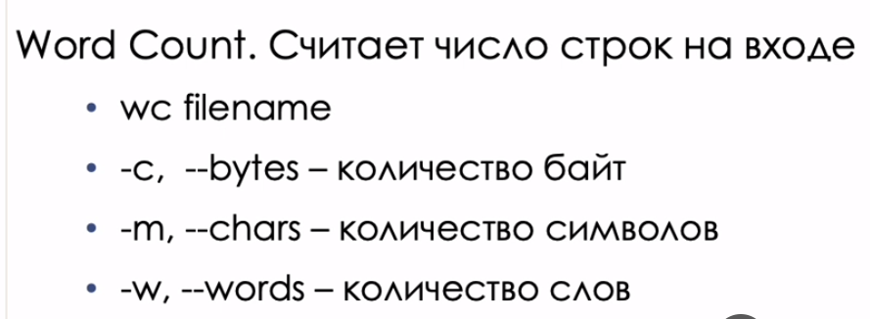

 | wc out1.log -w |  | читаем файл
Напечатай, сколько слов в выражении "основы линукс":

cut | режет строки на части |  |  | fields - какие части выводить
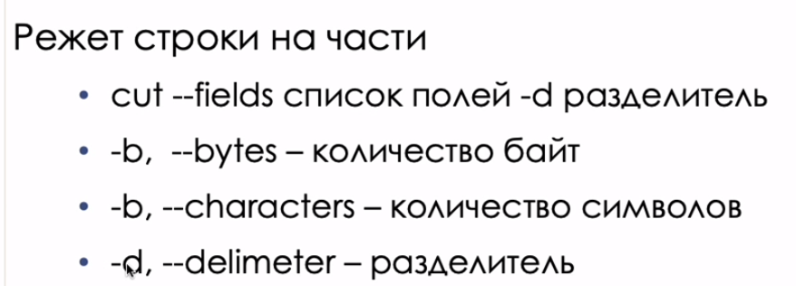

 | разные варианты параметров: с -короткие и с -- длинные

 | ПРИМЕР

 | выведи дату, раздели по пробелу и выведи 2 и 3 поля

 | ctrl w - удаление слова в консоли; ctrl u - удаление строки в консоли

tr | translate | преобразование строк
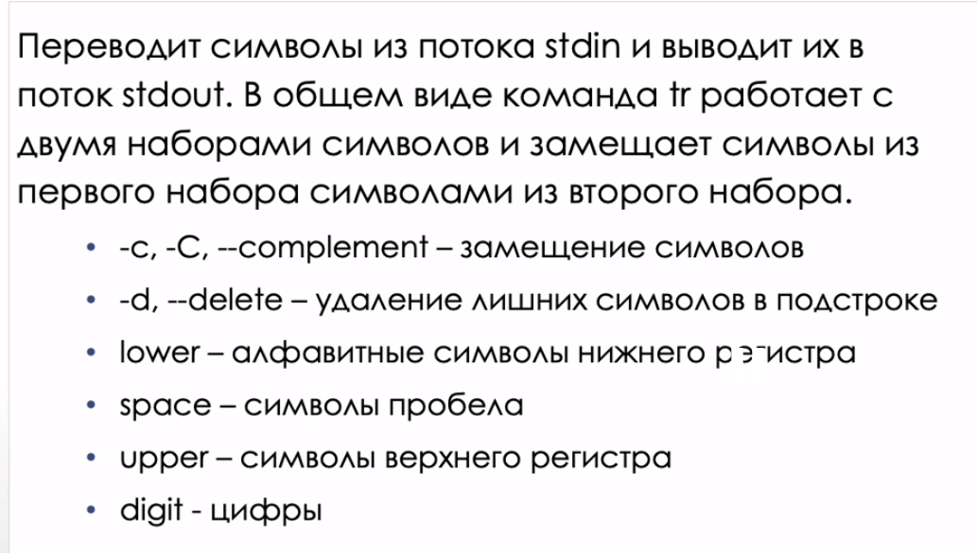

ls | показать соодержимое текущего каталога
ls -li вывод вместе с inode

 | короткие флаги можно объединять

ls для файла

grep | фильтрует вывод

 | греп и лс делают схожие вещи

 | cat text.txt | grep -Eo "\S+@\S+\.\S+" |  |  |  | вывести сам емейл |  |  | cat text.txt | grep -Eo "(http|https)://[a-zA-Z0-9./?=_%:-]*" |  |  |  | вывести урл

less | листать |  | 34 минута |  | использовать вместо cat |  |  |  | В Unix примерный аналог - |  | more
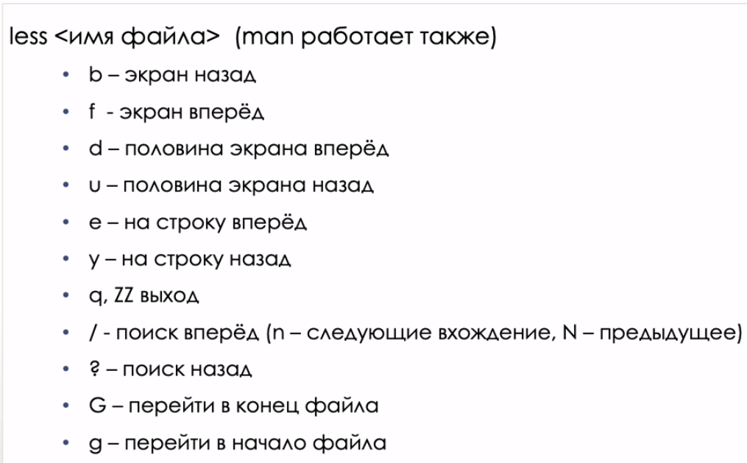

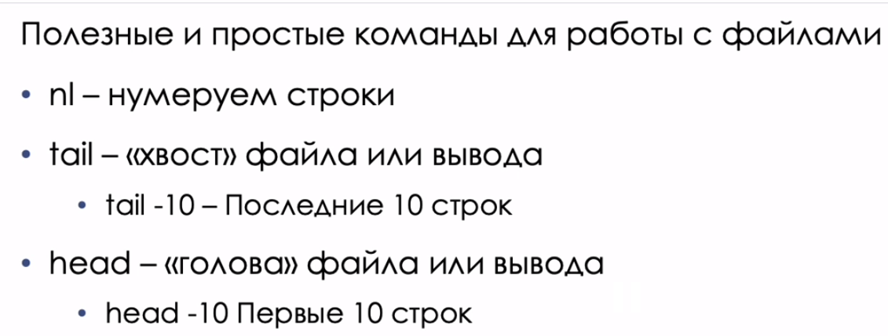

history |  | читает из bash_history |  |  | баш хистори заполняется при выходе из сессии

su = superuser |  | зайти под суперюзером
 | сделай что-то под суперпользователем
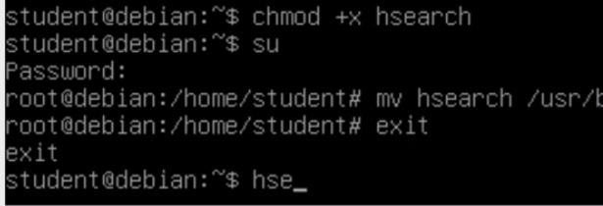

man | справка, выход: q |  |  | по ключевому слову - см. - apropos |  |  |  |  | man -a crontab | - показывает все страницы секций, в данном случае для crontab

 |  |  |  |  |  | !man на родном языке: export LANG=en_US.UTF-8

 | man - это расширенный help

.deb - про пакеты и где лежит man-pages и прочее служебное

Дополняю сама

touch |  | sk-lection2
пример | touch example.txt |  |  | touch test1 test2 test3 test4 test5 |  |  |  | = | touch test{1,2,3,4,5}
touch — команда Unix, предназначенная для установки времени последнего изменения файла или доступа в текущее время. Также используется для создания пустых файлов

ln
пример | ln example.txt data.doc |  |  | сначала существующий файл, затем новый
ln — команда Unix, создающая жёсткую ссылку или символьную ссылку на файл. Эта команда создаёт жёсткую ссылку на файл «файл1», которая будет выглядеть и располагаться как «файл2».
По умолчанию команда ln создает hard link (жесткая ссылка). · Используйте параметр -s , чтобы создать символическую ссылку, она же soft link.
Мягкая ссылка или символическая ссылка: это просто ярлык к исходному файлу.
Жесткая ссылка: указывает на место в памяти исходного файла.
counter = 2! 2 имени у одного и того же файла

mkdir | создать директорию
пример | mkdir di

mv | переместить файлы
пример | mv examlpe.txt di/

vi | текстовым редактором открыть каталог

Repeat

 |  |  |  |  |  |  |  |  |  |  |  |  |  | установи вим, пиши лог и лог ошибок
 |  |  |  |  |  |  |  |  |  |  |  |  |  | выведи в консоль лог
 |  |  |  |  |  |  |  |  |  |  |  |  |  | выведи в консоль лог ошибок

 |  |  |  |  |  |  |  |  |  |  |  |  |  | это лог ошибок

 |  |  |  |  |  |  |  |  |  | допиши в лог

если потом cat out1.log - вывелось всё вместе

Команда echo выводит на устройство стандартного вывода заданные ей аргументы, разделяя их пробелами и завершая их символом новой строки (\n).
cat читает

1_users
Атрибуты пользователя
Получить список: cat /etc/passwd
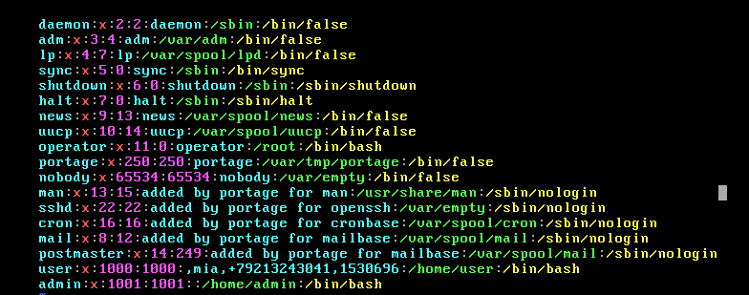

 | daemon : x : 2 : 2 : daemon :/sbin :/bin/false
 | имя
 |  | : x - пароль пользователя - заглушка для совместимости, тк пароли в отдельном файле
 |  |  | :2 - UID userID уникальный числовой идентификатор в рамках одной системы. Числовой, тк у чисел есть иерархия. Если UID =0, то юзер - это root. Если больше 0, то это обычный
 |  |  |  | :2 -GID - уникальный идентификатор группы по умолчанию
 |  |  |  |  | : daemon - GECOS - используется как комментарий
 |  |  |  |  |  | /sbin домашний каталог
 |  |  |  |  |  |  | /bin/false - командный интерпретатор

Атрибуты группы
Получить список: cat /etc/group
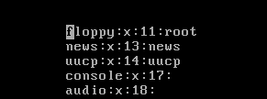

 | floppy | имя
 |  | x | - пароль. Включать/исключать людей в группы может только рут, но его пароль давать всем неправильно. Поэтому у группы может быть админ, который по паролю группы может включать/исключать в группу. Но это обычно не используется, тк с помощью пароля это делать неудобно (1 раз настроил и забыл)
 |  |  | 11 | GIT - уникальный числовой идентификатор группы в рамках одной системы, groupID
 |  |  |  | root | -список пользователей группы

HW1
HW1

Ctrl+A
Ctrl+B | Moves the cursor backward one character.
Ctrl+C | Cancels the currently running command.
Ctrl+D | Logs out of the current session.
Ctrl+E | Moves the cursor to the end of the line.
Ctrl+F | Moves the cursor forward one character.
Ctrl+H | Erase one character. Similar to pressing Backspace.
Ctrl+P | Paste previous line(s).
Ctrl+R | Lets you search for a previously used command or switch.
Ctrl+S | Stops all output on-screen (XOFF).
Ctrl+Q | Turns all output stopped on-screen back on (XON). Also, closes an application window.
Ctrl+U | Erases the complete line.
Ctrl+W | Deletes the last word typed. For example, if you typed mv file1 file2, this shortcut would delete file2.
Ctrl+Z | Cancels the current operation, moves back a directory or takes the current operation and moves it to the background. See bg command for additional information about background.
Ctrl+Alt+D | Minimizes all application windows and shows the desktop.
Ctrl+Alt+L | Locks the screen.
Ctrl+Alt+T | Opens a new terminal window.
Ctrl+Alt+↑/↓ | Switches between workspaces (if you are a power user and use workspaces).
Alt+F2 | Open the console to run a command (must be a power user).
↑/↓ | Scroll through previously used commands.
Ctrl+K – removes all text from the cursor to the end of the line

Ctrl +R несколько раз и не выйти
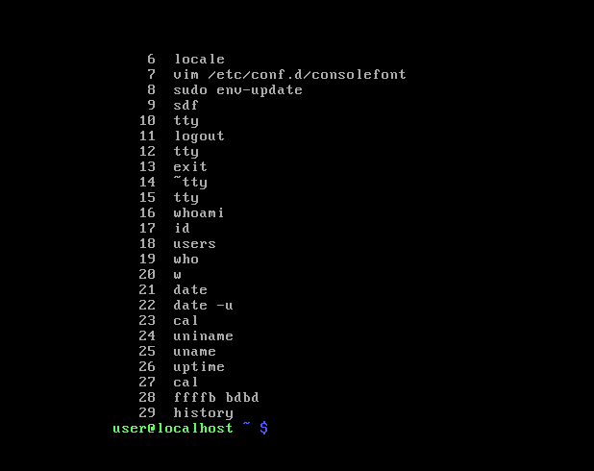

 |  | откуда вим?

passwd

Vzcj14 | В итоге пароль мясо14

5
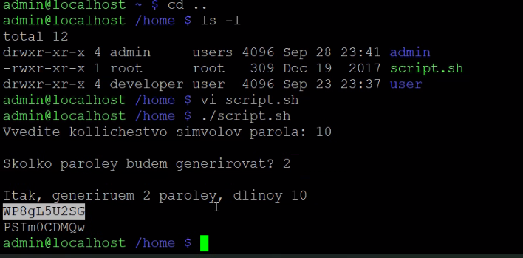
искать и сортировать файлы

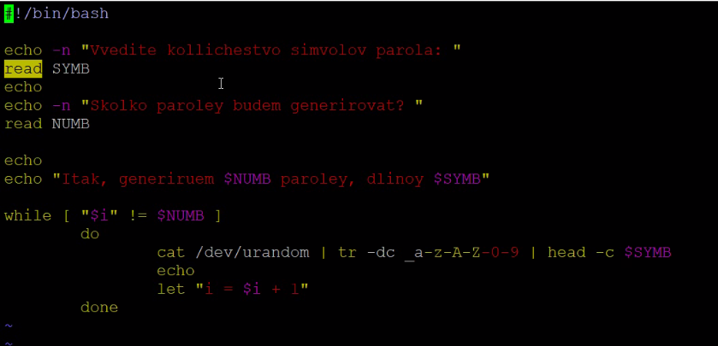

пример скрипта по генерации паролей и его вывод

putty..
https://linuxize.com/post/how-to-install-virtualbox-guest-additions-on-debian-10/ |  |  |  |  | не вышло

1. Включить SSH на ВМ
192.168.8.104 | https://linuxopsys.com/topics/enable-ssh-on-debian
подключиться по путти внутрь ВМ
используем Bridged вместо NAD
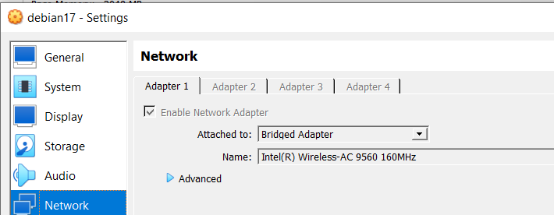

узнать свой айпи | ip a
 |  |  |  |  |  | это мниный IP, так как он не 10, 172, … (не из списка внутренних адресов)

так как в офисе не настроена DH.. Штуковина, раздающая IP адреса

2. Настроить подключение через путти
поэтому используем NAT
настраиваем НАТ и порты
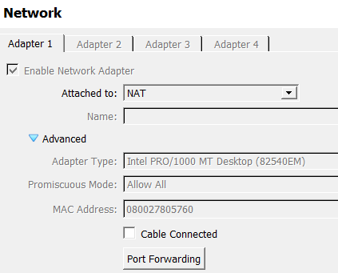

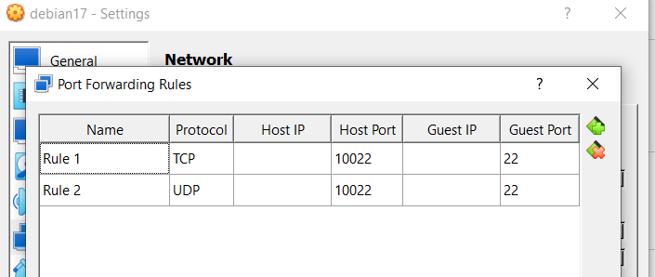
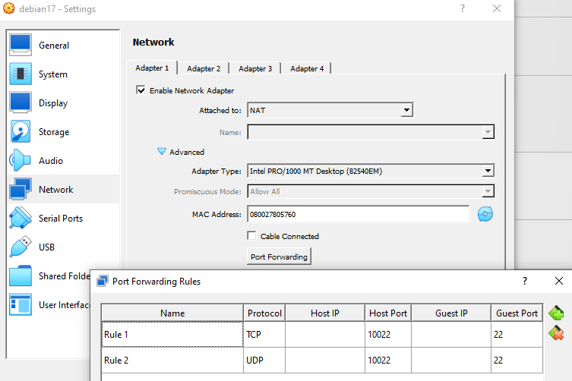

и коннектимся сами на себя |  | 127.0.0.1

ИЛИ
мост + кабель |  |  |  | ifconfig
https://www.youtube.com/watch?v=8smpncJL4x8 |  |  |  | ec
но ходим под студентом, под рутом не пустил |  |  | студент 123 | 192.168.1.143
Включить рут для ssh
конфиг SSH-сервера. | https://g-soft.info/articles/544/sshd-zapretit-razreshit-dostup-root-po-ssh/
nano /etc/ssh/sshd_config |  | => | PermitRootLogin yes

Docker + Debian | https://help.reg.ru/support/servery-vps/oblachnyye-servery/ustanovka-programmnogo-obespecheniya/kak-ustanovit-docker-na-debian

маски подсети
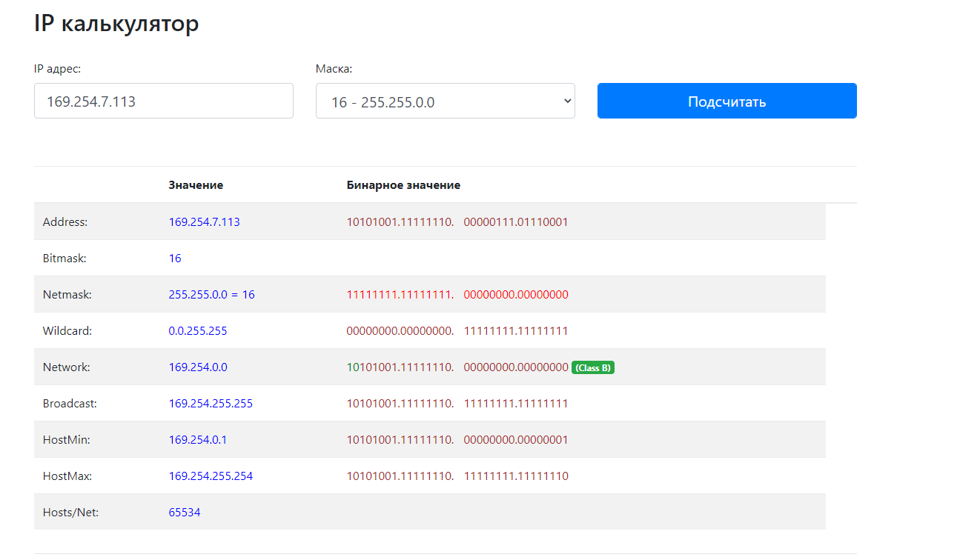
192.168.105.21/24
 |  |  |  |  |  |  | 192.168.8.104/24
192 | 168 | 105 | 21 | IP адрес (десятичное, decimal, dec) |  |  | 192 | 168 | 8 | 104 | IP адрес (десятичное, decimal, dec)
255 | 255 | 255 | 0 | Маска подсети (bin) |  |  | 255 | 255 | 255 | 0 | Маска подсети (bin)
11111111 | 11111111 | 11111111 | 0 | умножаем |  |  | 11111111 | 11111111 | 11111111 | 0 | умножаем
192 | 168 | 105 | 0 | Адрес сети (dec) |  |  | 192 | 168 | 8 | 0

169.254.7.113/16
169 | 254 | 7 | 113
255 | 255 | 0 | 0
11111111 | 11111111 | 0 | 0 | умножаем
169 | 254 | 0 | 0 | Адрес сети (dec) | хост мин | 169.254.0.1
https://ipcalc.co/

